明细
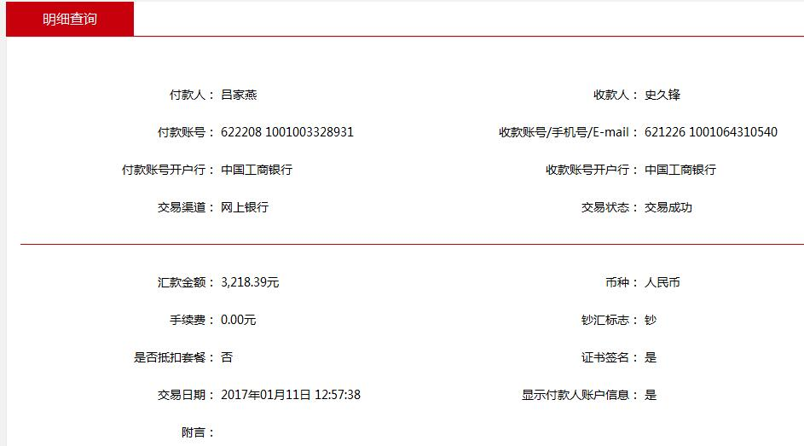
史久锋垫付清单（12月01日-12月31日）
序号 | 日期 | 类别 | 金额 | 备注
1 | 12.1 | 办公费用 | 10 | 彩色打印
2 | 12.1 | 快递费 | 12 | 寄给财务发票
3 | 12.1 | 退差价 | 30 | 用户名：开心豆浆吧168
4 | 12.2 | 办公用品 | 9 | 笔
5 | 12.2 | 买菜及生活用品 | 46.9
6 | 12.3 | 工厂寄上海电池盖费用 | 20
7 | 12.3 | 上海同城调货 | 117
8 | 12.6 | 云仓办事 | 339.8
9 | 12.6 | 枪钉 | 100
10 | 12.6 | 修电饭锅 | 80
11 | 12.6 | 买米 | 59
12 | 12.6 | 买菜2-7日 | 79.59
13 | 12.8 | 退产品运费 | 20
14 | 12.9 | 京东客户退产品运费 | 20
15 | 12.9 | 信封 | 5
16 | 12.9 | 买菜 | 77.9 | 吕姐
17 | 12.9 | 买菜 | 59.9
18 | 12.9 | 退运费 | 25
19 | 12.9 | 退运费 | 10 | 新锐筷子质量问题，我们垫付，新锐进货抵扣
20 | 12.9 | 米雅可水壶内部质量问题，已调节处理 | 30 | tb8693922_2012
21 | 12.13 | 云仓 | 30
22 | 12.13 | 云仓打车费用 | 346.7
23 | 12.15 | 请梁毅吃饭 | 170
24 | 12.16 | 质量问题，补偿给客户 | 20 | 菲迪拉结款时会扣除20元
25 | 12.16 | 50L垃圾桶破损 | 100 | 用户名：yi00251
26 | 12.17 | 10-17日买菜 | 180.24
27 | 12.17 | 实体店提货 | 200
28 | 12.17 | 实体店送货到涵青路 | 59.8
29 | 12.17 | 信封和运费 | 22
30 | 12.17 | 优惠卷 | 20 | babymeimei_123
31 | 12.17 | 买菜、油 | 179 | 18日-24日买菜费用
32 | 12.17 | 退优惠卷 | 20 | 造势潮流
33 | 12.28 | 滴滴打车费用 | 300 | 带杭州运营去仓库考察
34 | 12.28 | 打印费用 | 18 | 运营托管合同
35 | 12.29 | 退优惠差价 | 30 | ddkwang2560
36 | 12.30 | 餐费、米 | 172.56 | 26-31日
37 | 12.30 | 尚尼锅子运费和菜罩 | 40
38 | 12.30 | 胶带纸 | 16
39 | 12.30 | 社保局办事 | 103 | 滴滴打车
40 | 12.31 | 尚尼产品差价30元，菜罩退货10元 | 40

总计 |  |  | 3218.39

